主副驾靠背
序 | 使用单位 | QAD编码 | 总成名称 | 单件序号 | 匹配单件序号 | 名称 | 自制/外协 | 数量 | 材质（净尺寸） | 净重尺寸 | 下料尺寸 |  |  | 重量 |  |  | 未税单价 |  | 材料费 | 加工成本 |  |  |  |  |  | 系数 | 是否单独算运费 | 是否单独算包装费 | 未税价 | 未税模具费 | 模具分摊数量 | 模摊费 | 厂家报价
号 |  |  |  |  |  |  |  |  |  |  | 长mm | 宽mm | 厚mm | 毛重 | 净重 | 废铁 | 材料 | 废铁 |  | 工序 | 吨位 | 工序数 | 工序费 | 出件数 | 合计
1 | 长春 | SHT0012550 | 靠背骨架总成-气动腰托 | 1 |  | SHT0012225头枕主体管 | 自制 | 1 | Q195 Ø25*1.5*464 |  |  |  | 1.5 | 0.418 | 0.412 | 0.006 | 4.39 | 2.20 | 1.82 | 切管 |  | 1 | 0.06 | 1.00 | 0.06 | 110% | 按照智恒发长春工厂1元/件计算 |  |  |  |  |  | 47.32
 |  |  |  |  |  |  |  |  |  |  |  |  |  |  |  |  |  |  |  | 折弯*2 |  | 2 | 0.05 | 1.00 | 0.10
 |  |  |  |  |  |  |  |  |  |  |  |  |  |  |  |  |  |  |  | 切弧*2 | 63T | 2 | 0.04 | 1.00 | 0.06
 |  |  |  |  |  |  |  |  |  |  |  |  |  |  |  |  |  |  |  | 冲孔 | 40T | 2 | 0.03 | 1.00 | 0.06
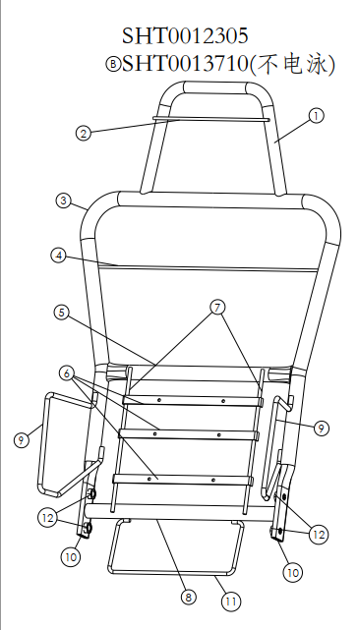
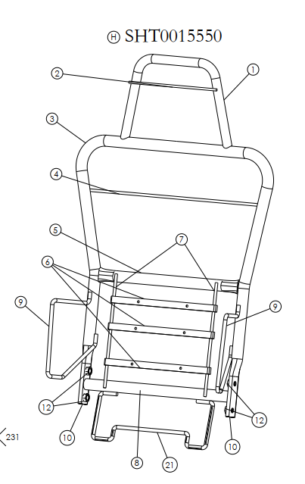
C.序号11支撑框线，H5-6802149变更为SHT0015549
a.序号4靠背支撑板条，H5-6802136变更为SHT0015058
 |  |  |  | 2 |  | SHT0014489头枕支撑条 | 自制 | 1 | Q235 15*1.8*260 |  |  |  | 2 | 0.055 | 0.055 | 0.000 | 5.00 | 2.65 | 0.28 | 切断 | 40T | 1 | 0.03 | 1.00 | 0.03
 |  |  |  | 3 |  | SHT0012507靠背主体管 | 自制 | 1 | Q195 Ø25*2.0*1750 |  |  |  | 1.5 | 1.993 | 1.985 | 0.008 | 4.39 | 2.20 | 8.73 | 切管 |  | 1 | 0.08 | 1.00 | 0.08
 |  |  |  |  |  |  |  |  |  |  |  |  |  |  |  |  |  |  |  | 折弯 |  | 4 | 0.05 | 1.00 | 0.20
 |  |  |  |  |  |  |  |  |  |  |  |  |  |  |  |  |  |  |  | 校正 |  | 1 | 0.05 | 1.00 | 0.05
 |  |  |  |  |  |  |  |  |  |  |  |  |  |  |  |  |  |  |  | 拍扁 | 80T | 2 |  |  | 0.06
 |  |  |  |  |  |  |  |  |  |  |  |  |  |  |  |  |  |  |  | 冲孔 | 40T | 4 |  |  | 0.06
 |  |  |  |  |  |  |  |  |  |  |  |  |  |  |  |  |  |  |  | 冲流水孔*3 | 25T | 3 | 0.03 | 1.00 | 0.09
 |  |  |  | 4 |  | SHT0015058靠背横向支撑钢丝 | 自制 | 1 | Q235 直径6 | 0.10 |  |  | 2.0 |  | 0.100 |  | 7.96 |  | 0.80 | 钢丝包工包料未税7.9646元
 |  |  |  | 5 |  | H5-6802114靠背钢管上横管 | 自制 | 1 | Q195 Ø25*2.0*365 | 0.41 |  |  | 2 | 0.419 | 0.414 | 0.005 | 4.39 | 2.20 | 1.83 | 切断 |  | 1 | 0.06 | 1.00 | 0.06
 |  |  |  |  |  |  |  |  |  | 0.00 |  |  |  |  |  |  |  |  |  | 拍扁 | 80T | 2 | 0.05 | 1.00 | 0.06
 |  |  |  |  |  |  |  |  |  |  |  |  |  |  |  |  |  |  |  | 冲流水孔*2 | 25T | 2 | 0.03 | 1.00 | 0.06
 |  |  |  | 6 |  | D04-6802106腰托固定衬条1 | 自制 | 3 | Q235 15*1.8*260 | 0.17 |  |  | 2 | 0.055 | 0.055 |  | 5.00 |  | 0.83 | 切断 |  | 3 | 0.03 | 1.00 | 0.09
 |  |  |  |  |  |  |  |  |  | 0.00 |  |  |  |  |  |  |  |  |  | 冲孔 | 40T | 3 | 0.04 | 1.00 | 0.12
 |  |  |  | 7 |  | SQX3000-6802113支撑钢丝 | 自制 | 2 | Q235 Ø5*250 | 0.12 |  |  | 2 | 0.058 | 0.058 |  | 7.97 |  | 0.92
 |  |  |  | 8 |  | SHT0012313靠背钢管下支撑管 | 外购 | 1 | Q195 Ø25*2.0*365 | 0.41 |  |  | 1.5 | 0.419 | 0.414 | 0.005 | 4.39 | 2.20 | 1.83 | 切断 |  | 1 | 0.06 | 1.00 | 0.06
 |  |  |  |  |  |  |  |  |  | 0.00 |  |  |  |  |  |  |  |  |  | 拍扁 | 80T | 2 | 0.05 | 1.00 | 0.06
 |  |  |  |  |  |  |  |  |  |  |  |  |  |  |  |  |  |  |  | 冲流水孔*2 | 25T | 2 | 0.03 | 1.00 | 0.06
 |  |  |  | 9 |  | SHT0012506侧翼支撑钢丝 | 自制 | 2 | Q235 Ø8 | 0.38 |  |  | 8 |  | 0.192 |  | 7.97 |  | 3.00
 |  |  |  | 10 |  | SHT0012448靠背骨架内衬管 | 外购 | 2 | Q235 Ø20*2.0*370 | 0.66 |  |  | 1.5 |  | 0.328 |  | 4.39 |  | 2.88 | 切管 |  | 2 |  |  | 0.06
 |  |  |  | 11 |  | SHT0015549支撑框线 | 自制 | 1 | Q235 Ø6 | 0.24 |  |  | 6 |  | 0.240 |  | 7.97 |  | 1.91
 |  |  |  | 12 |  | Q37C10 M10点焊螺母 | 外购 | 4 |  | 0.00 |  |  |  |  |  |  | 0.09 |  | 0.36
 |  |  |  |  |  |  |  |  |  |  |  |  |  |  |  |  |  |  |  | 预焊1序 |  | 44 | 0.06 | 1.00 | 2.64
 |  |  |  |  |  |  |  |  |  |  |  |  |  |  |  |  |  |  |  | 焊接2序 |  | 35 | 0.060 | 1.00 | 2.10
 |  |  |  |  |  |  |  |  |  |  |  |  |  |  |  |  |  |  |  | 螺母焊接 |  | 8 |  |  | 0.36
 |  |  |  |  |  |  |  |  |  |  |  |  |  |  |  |  |  |  |  | 电泳㎡ |  |  |  |  | 3.00
 |  |  |  |  |  |  |  |  |  |  |  |  |  |  | 4.941
 |  |  |  |  |  | 合计 |  |  |  |  |  |  |  |  |  |  |  |  | 25.18 |  |  |  |  |  | 9.58 | 38.24 | 1.00 |  | 39.237 |  |  |  | 47.32 | -21%
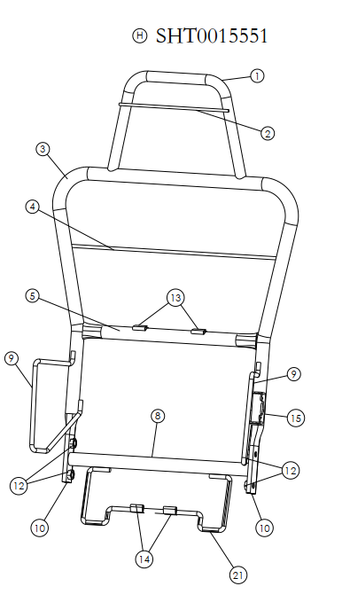
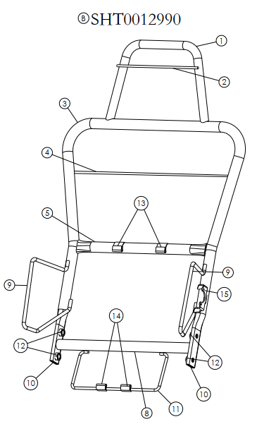
a.序号4靠背支撑板条，H5-6802136变更为SHT0015058
C.序号11支撑框线，H5-6802149变更为SHT0015549
a.序号13、14腰托上下固定片的安装位置调整
1 | 长春 | SHT0012551 | 靠背骨架总成-机械腰托 | 1 |  | SHT0012225头枕主体管 | 自制 | 1 | Q195 Ø25*1.5*464 |  |  |  | 1.5 | 0.418 | 0.412 | 0.006 | 4.39 | 2.20 | 1.82 | 切管 |  | 1 | 0.06 | 1.00 | 0.06 | 110% | 按照智恒发长春工厂1元/件计算
 |  |  |  |  |  |  |  |  |  |  |  |  |  |  |  |  |  |  |  | 折弯*2 |  | 2 | 0.05 | 1.00 | 0.10
 |  |  |  |  |  |  |  |  |  |  |  |  |  |  |  |  |  |  |  | 切弧*2 | 63T | 2 | 0.04 | 1.00 | 0.06
 |  |  |  |  |  |  |  |  |  |  |  |  |  |  |  |  |  |  |  | 冲孔 | 40T | 2 | 0.03 | 1.00 | 0.06
 |  |  |  | 2 |  | SHT0014489头枕支撑条 | 自制 | 1 | Q235 15*1.8*260 |  |  |  | 2 | 0.055 | 0.055 | 0.000 | 5.00 | 2.65 | 0.28 | 切断 | 40T | 1 | 0.03 | 1.00 | 0.03
 |  |  |  | 3 |  | SHT0012507靠背主体管 | 自制 | 1 | Q195 Ø25*2.0*1750 |  |  |  | 1.5 | 1.993 | 1.985 | 0.008 | 4.39 | 2.20 | 8.73 | 切管 |  | 1 | 0.08 | 1.00 | 0.08
 |  |  |  |  |  |  |  |  |  |  |  |  |  |  |  |  |  |  |  | 折弯 |  | 4 | 0.05 | 1.00 | 0.20
 |  |  |  |  |  |  |  |  |  |  |  |  |  |  |  |  |  |  |  | 校正 |  | 1 | 0.05 | 1.00 | 0.05
 |  |  |  |  |  |  |  |  |  |  |  |  |  |  |  |  |  |  |  | 拍扁 | 80T | 2 |  |  | 0.06
 |  |  |  |  |  |  |  |  |  |  |  |  |  |  |  |  |  |  |  | 冲孔 | 40T | 4 |  |  | 0.06
 |  |  |  |  |  |  |  |  |  |  |  |  |  |  |  |  |  |  |  | 冲流水孔*3 | 25T | 3 | 0.03 | 1.00 | 0.09
 |  |  |  | 4 |  | SHT0015058靠背横向支撑钢丝 | 自制 | 1 | Q235 直径6 | 0.10 |  |  | 2.0 |  | 0.100 |  | 7.96 |  | 0.80 | 钢丝包工包料未税7.9646元
 |  |  |  | 5 |  | H5-6802114靠背钢管上横管 | 自制 | 1 | Q195 Ø25*2.0*365 | 0.41 |  |  | 2 | 0.419 | 0.414 | 0.005 | 4.39 | 2.20 | 1.83 | 切断 |  | 1 | 0.06 | 1.00 | 0.06
 |  |  |  |  |  |  |  |  |  | 0.00 |  |  |  |  |  |  |  |  |  | 拍扁 | 80T | 2 | 0.05 | 1.00 | 0.06
 |  |  |  |  |  |  |  |  |  |  |  |  |  |  |  |  |  |  |  | 冲流水孔*2 | 25T | 2 | 0.03 | 1.00 | 0.06
 |  |  |  | 8 |  | SHT0012313靠背钢管下支撑管 | 外购 | 1 | Q195 Ø25*2.0*365 | 0.41 |  |  | 1.5 | 0.419 | 0.414 | 0.005 | 4.39 | 2.20 | 1.83 | 切断 |  | 1 | 0.06 | 1.00 | 0.06
 |  |  |  |  |  |  |  |  |  | 0.00 |  |  |  |  |  |  |  |  |  | 拍扁 | 80T | 2 | 0.05 | 1.00 | 0.06
 |  |  |  |  |  |  |  |  |  |  |  |  |  |  |  |  |  |  |  | 冲流水孔*2 | 25T | 2 | 0.03 | 1.00 | 0.06
 |  |  |  | 9 |  | SHT0012506侧翼支撑钢丝 | 自制 | 2 | Q235 Ø8 | 0.38 |  |  | 8 |  | 0.192 |  | 7.97 |  | 3.00
 |  |  |  | 10 |  | SHT0012448靠背骨架内衬管 | 外购 | 2 | Q235 Ø20*2.0*370 | 0.66 |  |  | 1.5 |  | 0.328 |  | 4.39 |  | 2.88 | 切管 |  | 2 |  |  | 0.06
 |  |  |  | 11 |  | SHT0015549支撑框线 | 自制 | 1 | Q235 Ø6 | 0.24 |  |  | 6 |  | 0.240 |  | 7.97 |  | 1.91
 |  |  |  | 12 |  | Q37C10 M10点焊螺母 | 外购 | 4 |  | 0.00 |  |  |  |  |  |  | 0.09 |  | 0.36
 |  |  |  | 13 |  | H4A-6802123腰托上固定片 | 自制 | 2 | Q235 |  |  |  | 1 |  |  |  | 0.07 |  | 0.14 | 焊接 |  | 12 | 0.06 | 1.00 | 0.72
 |  |  |  | 14 |  | H4A-6802124腰托下固定片 | 自制 | 2 | Q235 |  |  |  | 1 |  |  |  | 0.07 |  | 0.14
 |  |  |  | 15 |  | H3-6802103旋转轴固定板 | 自制 | 1 | Q235 |  |  |  | 2.5 |  |  |  | 5.13 |  | 0.85
 |  |  |  |  |  |  |  |  |  |  |  |  |  |  |  |  |  |  |  | 预焊1序 |  | 44 | 0.06 | 1.00 | 2.64
 |  |  |  |  |  |  |  |  |  |  |  |  |  |  |  |  |  |  |  | 焊接2序 |  | 29 | 0.060 | 1.00 | 1.74
 |  |  |  |  |  |  |  |  |  |  |  |  |  |  |  |  |  |  |  | 螺母焊接 |  | 8 |  |  | 0.36
 |  |  |  |  |  |  |  |  |  |  |  |  |  |  |  |  |  |  |  | 电泳㎡ |  |  |  |  | 3.00
 |  |  |  |  |  |  |  |  |  |  |  |  |  |  | 4.661
 |  |  |  |  |  | 合计 |  |  |  |  |  |  |  |  |  |  |  |  | 24.57 |  |  |  |  |  | 9.73 | 37.73 | 1.00 |  | 38.728 |  |  |  | 45.73 | -18%
a.序号4靠背支撑板条，H5-6802136变更为SHT0015058
C.序号11支撑框线，H5-6802149变更为SHT0015549
a.序号13、14腰托上下固定片的安装位置调整
1 | 长春 | SHT0014977 | 靠背骨架焊接总成（副驾） | 1 | 9 | SHT0012225头枕主体管 | 自制 | 1 | Q195 Ø25*1.5*464 |  |  |  | 1.5 | 0.418 | 0.412 | 0.006 | 4.39 | 2.20 | 1.82 | 切管 |  | 1 | 0.06 | 1.00 | 0.06 | 110% | 按照智恒发长春工厂1元/件计算
 |  |  |  |  |  |  |  |  |  |  |  |  |  |  |  |  |  |  |  | 折弯*2 |  | 2 | 0.05 | 1.00 | 0.10
 |  |  |  |  |  |  |  |  |  |  |  |  |  |  |  |  |  |  |  | 切弧*2 | 63T | 2 | 0.04 | 1.00 | 0.06
 |  |  |  |  |  |  |  |  |  |  |  |  |  |  |  |  |  |  |  | 冲孔 | 40T | 2 | 0.03 | 1.00 | 0.06
 |  |  |  | 2 | 10 | SHT0014489头枕支撑条 | 自制 | 1 | Q235 15*1.8*260 |  |  |  | 2 | 0.055 | 0.055 | 0.000 | 5.00 | 2.65 | 0.28 | 切断 | 40T | 1 | 0.03 | 1.00 | 0.03
 |  |  |  | 3 | 3 | SHT0014978靠背主体管 | 自制 | 1 | SPCC Ø25*1.5 |  |  |  | 1.5 | 1.984 | 1.975 | 0.009 | 4.39 | 2.20 | 8.69 | 切管 |  | 1 | 0.08 | 1.00 | 0.08
 |  |  |  |  |  |  |  |  |  |  |  |  |  |  |  |  |  |  |  | 折弯 |  | 4 | 0.05 | 1.00 | 0.20
 |  |  |  |  |  |  |  |  |  |  |  |  |  |  |  |  |  |  |  | 校正 |  | 1 | 0.05 | 1.00 | 0.05
 |  |  |  |  |  |  |  |  |  |  |  |  |  |  |  |  |  |  |  | 拍扁 | 80T | 2 |  |  | 0.06
 |  |  |  |  |  |  |  |  |  |  |  |  |  |  |  |  |  |  |  | 冲孔 | 40T | 4 |  |  | 0.06
 |  |  |  |  |  |  |  |  |  |  |  |  |  |  |  |  |  |  |  | 冲流水孔*3 | 25T | 3 | 0.03 | 1.00 | 0.09
 |  |  |  | 4 | 8 | SHT0015058靠背横向支撑钢丝 | 自制 | 1 | Q235 直径6 | 0.10 |  |  | 2.0 |  | 0.100 |  | 7.96 |  | 0.80 | 钢丝包工包料未税7.9646元
 |  |  |  | 8 | 14 | SHT0012313靠背钢管下支撑管 | 外购 | 1 | SPCC Ø25*1.5*365 | 0.41 |  |  | 1.5 | 0.419 | 0.414 | 0.005 | 4.39 | 2.20 | 1.83 | 切断 |  | 1 | 0.06 | 1.00 | 0.06
 |  |  |  |  |  |  |  |  |  | 0.00 |  |  |  |  |  |  |  |  |  | 拍扁 | 80T | 2 | 0.05 | 1.00 | 0.06
 |  |  |  |  |  |  |  |  |  |  |  |  |  |  |  |  |  |  |  | 冲流水孔*2 | 25T | 2 | 0.03 | 1.00 | 0.06
 |  |  |  | 9 | 4 | SHT0014979侧翼支撑钢丝(右) | 自制 | 1 | Q235 Ø8 | 0.18 |  |  | 8 |  | 0.181 |  | 7.97 |  | 1.44
 |  |  |  | 10 | 2 | SHT0012448靠背骨架内衬管 | 外购 | 1 | Q235 Ø20*1.5*370 | 0.33 |  |  | 1.5 |  | 0.328 |  | 4.39 |  | 1.44 | 切管 |  | 1 |  |  | 0.06
 |  |  |  | 11 | 1 | SHT00155499支撑框线 | 自制 | 1 | Q235 Ø6 | 0.24 |  |  | 6 |  | 0.240 |  | 7.97 |  | 1.91
 |  |  |  | 12 | 5 | Q37C10 M10点焊螺母 | 外购 | 4 |  | 0.00 |  |  |  |  |  |  | 0.09 |  | 0.36
 |  |  |  |  | 6 | SQX3000-6802113支撑钢丝 | 自制 | 2 | Q235 Ø5*250 | 0.12 |  |  | 2 | 0.058 | 0.058 |  | 7.97 |  | 0.92
 |  |  |  |  | 7 | SHT0015059靠背横向支撑钢丝 | 自制 | 1 | Q235 Ø6*390 |  |  |  |  | 0.086 | 0.086 |  | 7.97 |  | 0.69
 |  |  |  | 9 | 11 | SHT0015166侧翼支撑钢丝(左) | 自制 | 1 | Q235 Ø8 | 0.18 |  |  | 8 |  | 0.181 |  | 7.97 |  | 1.44
 |  |  |  |  | 12 | SHT0014980靠背骨架内衬管 | 外购 | 1 | Q235 Ø20*1.5 | 0.28 |  |  | 1.5 |  | 0.284 |  | 4.39 |  | 1.25 | 切管 |  | 1 |  |  | 0.06
 |  |  |  |  | 13 | 1B180-6805009司机背右旋转阶梯螺栓 | 外购 | 1 | 45# 20*24 | 0.02 |  |  |  |  | 0.018 |  |  |  | 0.60 | 切管 |  | 1 |  |  | 0.06
 |  |  |  |  |  |  |  |  |  |  |  |  |  |  |  |  |  |  |  | 预焊1序 |  | 30 | 0.06 | 1.00 | 1.80
 |  |  |  |  |  |  |  |  |  |  |  |  |  |  |  |  |  |  |  | 焊接2序 |  | 30 | 0.060 | 1.00 | 1.80
 |  |  |  |  |  |  |  |  |  |  |  |  |  |  |  |  |  |  |  | 螺母焊接 |  | 8 |  |  | 0.36
 |  |  |  |  |  |  |  |  |  |  |  |  |  |  |  |  |  |  |  | 电泳㎡ |  |  |  |  | 3.00
 |  |  |  |  |  |  |  |  |  |  |  |  |  |  | 3.705
 |  |  |  |  |  | 合计 |  |  |  |  |  |  |  |  |  |  |  |  | 23.46 |  |  |  |  |  | 8.17 | 34.79 | 1.00 |  | 35.788 |  |  |  | 44.75 | -25%

